tax_form
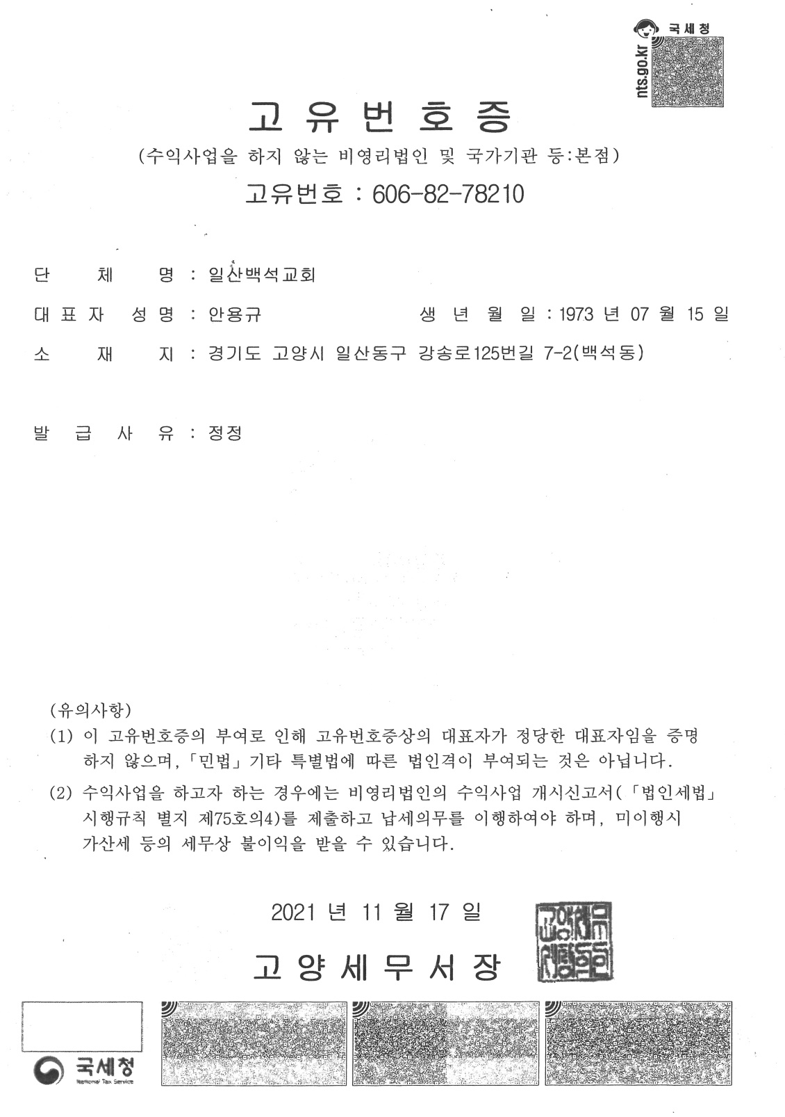
■ 소득세법 시행규칙 [별지 제45호의2서식] <개정 2021.3.16>

일련번호 | 일산백석24-027 |  | 기 부 금 영 수 증 |  |  |  |  |  |  |  |  |  | , '', '', ', ', '', '', ', , '', , , ', , , , '
 |  |  |  |  |  |  |  |  |  |  |  |  | 구 강송로 125번길 7-2'),)
※ 아래의 작성방법을 읽고 작성하여 주시기 바랍니다. |  |  |  |  |  |  |  |  |  |  |  | 1 | (datetime.date(2024, 1, 23)
❶ 기부자 |  |  |  |  |  |  |  |  |  |  |  | 2 | 일산백석24-027
성명(법인명) |  | 김재홍 |  |  | 주민등록번호 (사업자등록번호) |  |  |  |  |  |  | 3 | 2023
주소(소재지) |  |  |  |  |  |  |  |  |  |  |  | 4 | '2012-025
 |  |  |  |  |  |  |  |  |  |  |  | 5 | '김재홍
❷ 기부금 단체 |  |  |  |  |  |  |  |  |  |  |  | 6
단 체 명 | 대한예수교장로회 일산백석교회 |  |  |  | 사업자등록번호 (고유번호) |  | 606-82-78210 |  |  |  |  | 7
 |  |  |  |  |  |  |  |  |  |  |  | 8 | 종교단체'
소 재 지 | 경기도 고양시 일산동구 강송로 125번길 7-2 |  |  |  | 기부금공제대상 기부금단체 근거법령 |  |  |  |  |  |  | 9 | '41'
 |  |  |  |  |  |  |  |  |  |  |  | 10 | 금전기부
❷기부금 모집처(언론기관 등) |  |  |  |  |  |  |  |  |  |  |  | 11 | datetime.date(2023, 1, 1)
단 체 명 |  |  |  |  | 사업자등록번호 |  |  |  |  |  |  | 12 | datetime.date(2023, 12, 31)
소 재 지 |  |  |  |  |  |  |  |  |  |  |  | 13 | 10.0%'
 |  |  |  |  |  |  |  |  |  |  |  | 14 | 3322000
❹기부내용 |  |  |  |  |  |  |  |  |  |  |  | 15 | '재발행',
유 형 | 유형코드 |  | 구 분 | 연월일 |  | 내 용 |  |  | 금 액 |  |  | 16 | '대한예수교장로회 일산백석교회'
 |  |  |  |  |  | 품명 |  | 단가 |  |  |  | 17 | '606-82-78210'
종교단체 | 41 |  | 금전기부 | 2023-01-01 | 2023-12-31 |  |  |  | 3,322,000 |  |  | 18 | 경기도 고양시 일산동

「소득세법」 제34조, 「조세특례제한법」 제76조ㆍ제88조의4 및 「법인세법」 제24조에 따른 기부금을 위와 같이 기부하였음을 증명하여 주시기 바랍니다.

 |  |  |  |  |  |  |  |  | 2024-01-23

 |  |  |  | 신청인 |  |  |  | 김재홍 |  |  | (서명 또는 인)

위와 같이 기부금을 기부받았음을 증명합니다.

 |  |  |  |  |  |  |  |  | 2024-01-23

 |  |  | 기부금 수령인 |  | 대한예수교장로회 일산백석교회 |  |  |  |  | (서명 또는 인)

 |  |  |  |  |  | 210mm×297mm[백상지 80g/㎡(재활용품)]

